開発概要図
業務画面
テンプレート
UI標準
UIウィジェット

Nablarch UI開発基盤を利用する

顧客レビューでの
デモに利用
業務画面イメージ
業務画面JSPの作成

UIウィジェット
を配置
業務画面JSP
システム機能設計書
に貼り付ける

業務画面
項目定義一覧
ブラウザで確認

PG・UT工程でも利用される

ディレクトリ構造
UI デモ
プロジェクト

WEB-INF
ss11AC
W11AC301.jsp
サブシステムIDのディレクトリ配下に、作成する業務画面JSPを配置する。

W11AC302.jsp
include
js

W11AC303.jsp
・業務画面テンプレート
・UI部品
・業務画面作成ツール
のソースコードが含まれる。
修正はアーキテクトが実施する。
css

img

画面表示に利用する画像およびアイコン用フォントが含まれる。

fonts
ファイル

フォルダ
tools
UI部品のデモに利用するツールが含まれる。

画面項目定義一覧
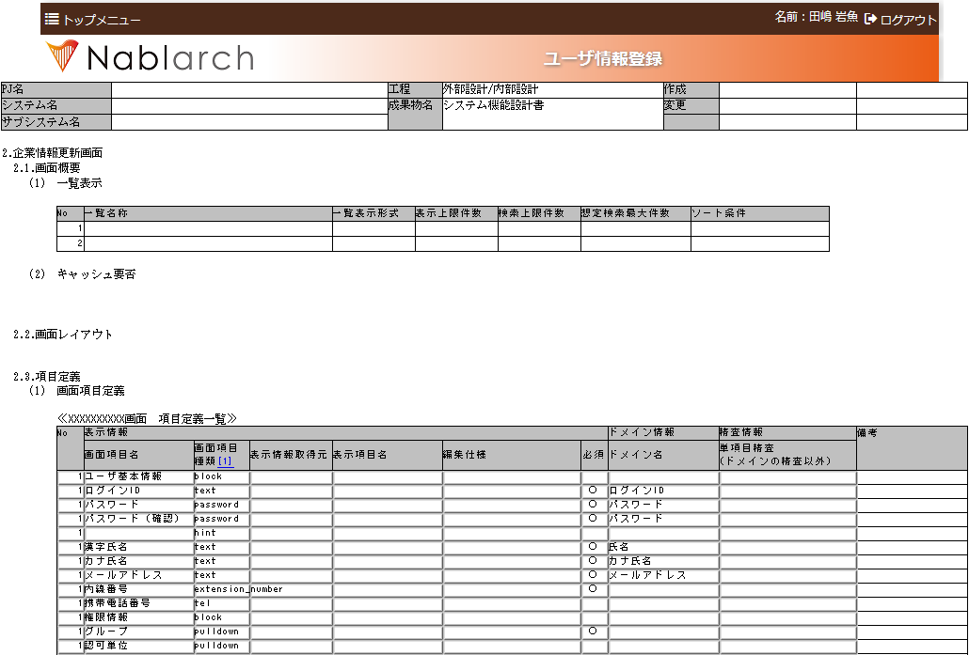

選択してコピーする。

